Négociants en matières première
Sociétés actives dans le secteur des matières premières | Etat au 12.05.2014 |  |  |  |  | 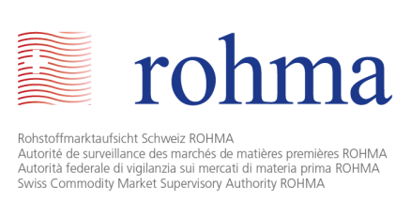
Nom | Lieu | Chiffre d'affaires | Capital (CHF) | Type d'activités |  |  |  | Secteurs d'activités
 |  |  |  | Extraction | Négoce | Transformation | Distribution | Agents énergétiques | Métaux et minerais | Produits agricoles
Vitol SA | Genève | 307'000'000'000 USD (2013) | 4,900,000 | X | X | X | X | X | X | X
Glencore plc, St. Helier, Baar Branch | Zoug | 239'673'000'000 USD (2013) | 69'227'135 USD | X | X | X | X | X | X | X
Cargill International SA | Genève | 136'654'000'000 USD (2013) | 183,000,000 | X | X | X | X | X | X | X
Trafigura Beheer BV, succursale de Genève | Genève | 133'026'200'000 USD (2013) | 465'139 EUR | X | X | X | X | X | X
Mercuria Energy Trading SA | Genève | 112'000'000'000 USD (2013) | 2,000,000 | X | X | X |  | X | X | X
Noble Resources SA | Le Grand-Saconnex | 98'000'000'000 USD (2013) | 3,900,000 | X | X | X |  | X | X | X
Gunvor SA | Genève | 93'100'000'000 USD (2012) | 170,000,000 | X | X | X |  | X | X
ADM [Archer Daniels Midland Co.] International Sàrl | Rolle | 89'804'000'000 USD (2013) | 1,000,000 | X | X | X |  | X |  | X
Louis Dreyfus Commodities Suisse SA | Le Grand-Saconnex | 63'600'000'000 USD (2013) | 87,106,100 | X | X | X | X |  | X | X
Bunge SA | Genève | 61'347'000'000 USD (2013) | 6,150,000 | X | X | X | X | X |  | X
Vale International SA | Saint-Prex | 46'767'000'000 USD (2013) | 83,636,500 | X | X | X |  | X | X | X
Nombre de sociétés actives dans le secteur des matières premières autorisés: | 11

